Sheet1
探路者控股集团股份有限公司 成本核价单
款式图 | 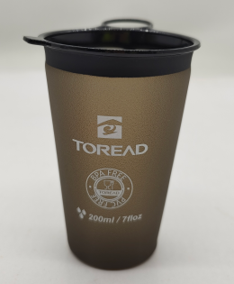 |  | 品名 | 200ml软水杯 | 开发季： |  | 样品码
 |  |  | 款号 |  | 报价工厂： | 中山喜玛拉雅 | 报价日期 | 2025-08-25
 |  |  | 设计师： |  | 性别
 |  |  | 开发员： |  | 工厂开发员
 | 面里料：
序号 | 物料名称规格 | 应用部位 | 规格 |  | 采购信息
 |  |  | 幅宽(cm) | 数量（个） | 单耗(码/个) | 单价(元/米) | 金额(元) | 供应商
1 | TPU皮料 | 杯体 |  | 1 | 0.039 | 29.800 | ￥1.16
2
3
4
5
6
7
面里料合计 |  |  |  |  |  |  | ￥1.16
 | 辅料：
1 | TPU皮料 | 底部 |  | 1 | 0.004 | 29.800 | ￥0.12
2 | TPU杯口 | 杯口 |  | 1 | 1 | 1.140 | ￥1.14
3
4
5
6
7
8
9

辅料合计 |  |  |  |  |  |  | ￥1.26
 | 辅助工艺：
1 | 开裁 |  |  |  |  |  | ￥0.30
2 | 电压 |  |  |  |  |  | ￥1.00
3 | 丝印 |  |  |  |  |  | ￥0.30
4 | 包装 |  |  |  |  |  | ￥1.05
5
辅助工艺合计 |  |  |  |  |  |  | ￥2.65
 | 包装与其它成本
1 | 密实袋 | 240*170*0.09mm |  | 1 | 1 | 0.260 | ￥0.26
2 | 白盒 | 360*360*90mm |  | 1 | 0.0625 | 9.050 | ￥0.57
3 | 不干胶贴纸 | 40*70mm |  | 1 | 1 | 0.070 | ￥0.07
4 | 纸板 | 365*280mm |  | 2 | 0.021 | 0.270 | ￥0.01
5 | 外箱 | 385*300*385mm不打钉 |  | 1 | 0.021 | 5.600 | ￥0.12

包装与其它成本合计 |  |  |  |  |  |  | ￥1.02
 | LOP（加工费、利润、运费、检测费等）
1 | 损耗 |  |  |  |  |  | ￥0.30
2 | 管销 |  |  |  |  |  | ￥0.14
3 | 利润 |  |  |  |  |  | ￥0.19
4 | 税费 |  |  |  |  |  | ￥0.67
5 | 运费 |  |  |  |  |  | ￥0.20

LOP合计 |  |  |  |  |  |  | ￥1.51
成本总计 |  |  |  |  |  |  | ￥7.60
注:以上价格均含13%增值税

